始发直达列车
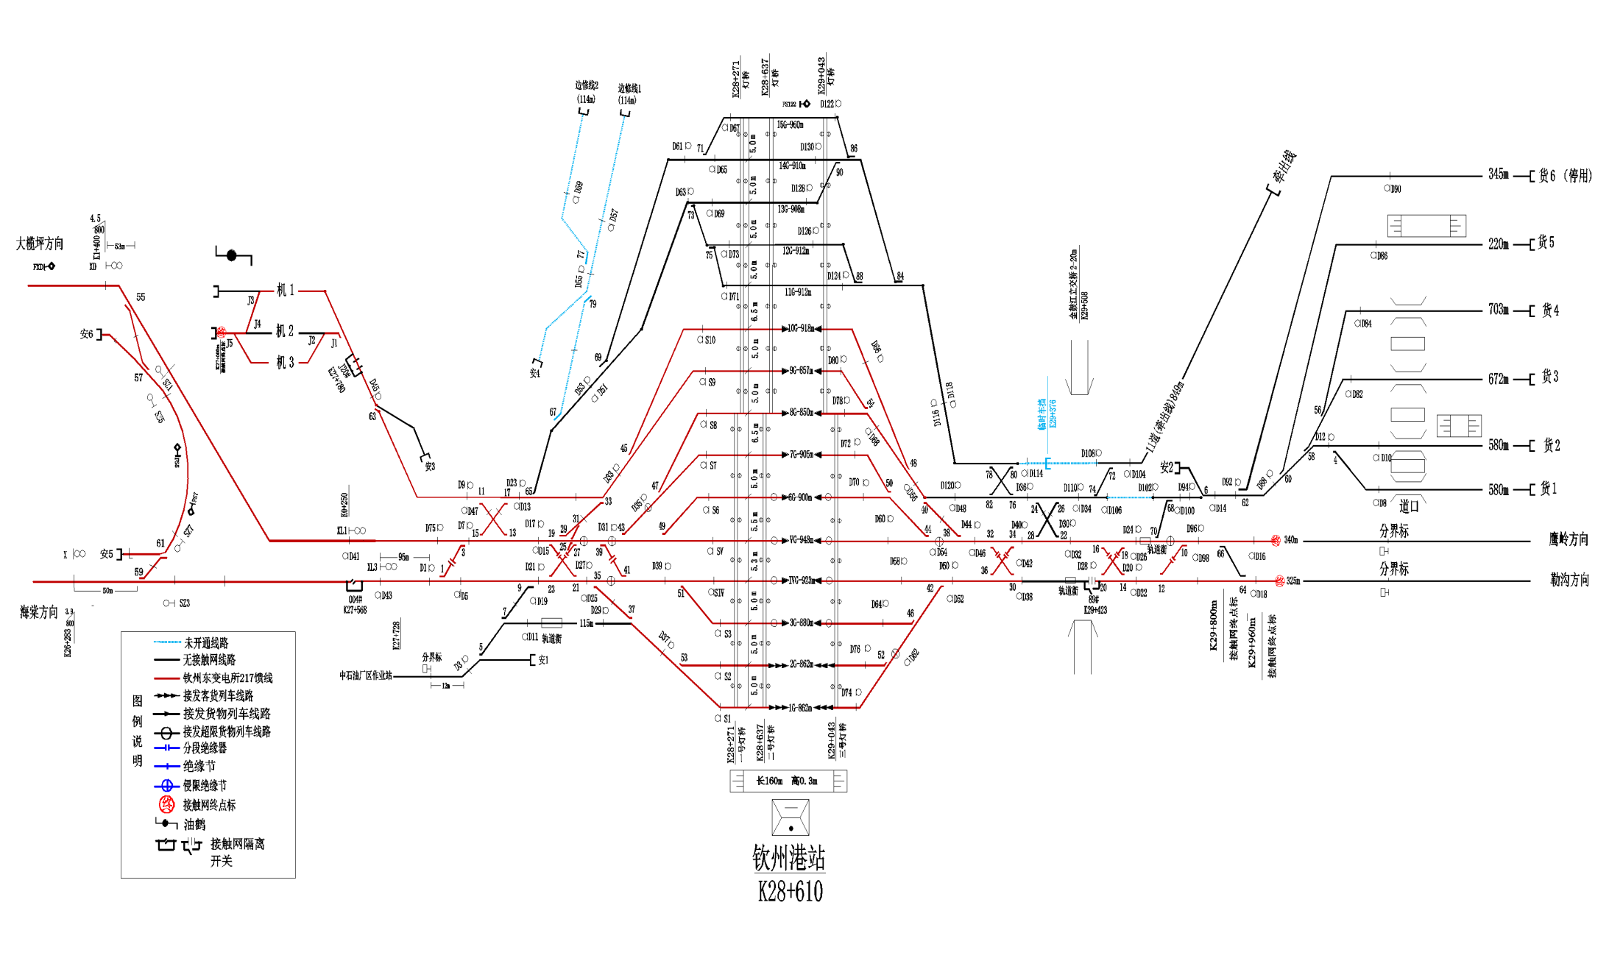
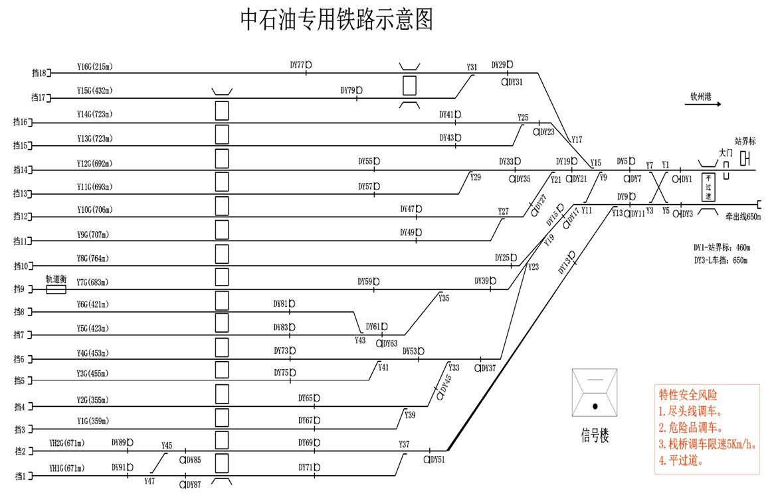
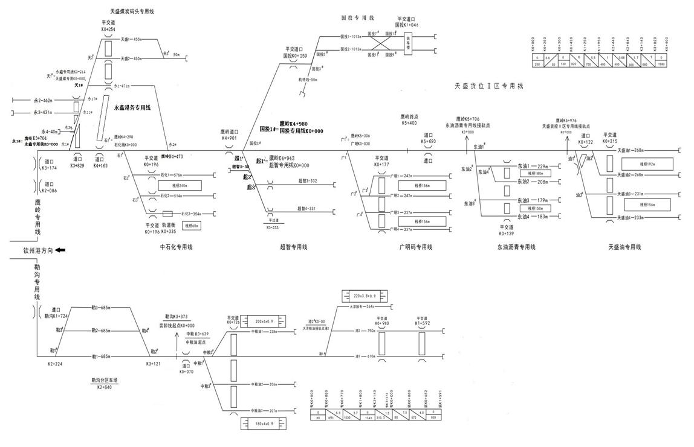
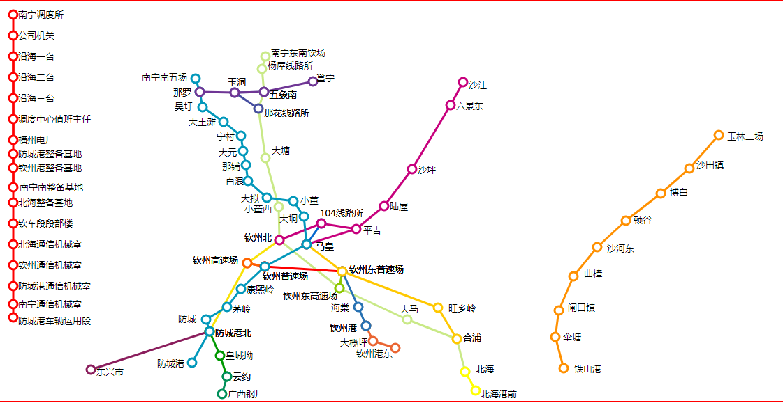
弄弄坪 | 昆明及远 | 序号 | 车型 | 自重 | 载重(吨) | 加入日期 | 股道 | 线路用途 | 有效长(米) | 最大换长 | 换算容车数(辆) |  | 最大换算容车数(辆) |  | 最大对位换长和车数
珠江源 | 昆明及远 | 1 | BDL1 | 23.3 | 自二重2:59 通二重2:70 特二重2:70 |  |  |  |  | 11.0 | 11.0 | 14.3 | 11.0 | 14.3 | 换长(摆车) | 辆数
松林 | 昆明及远 | 2 | BH1 | 29.4 | 橡胶:64 其他橡胶及其制品:64 聚脂切片:64 食糖:64 |  | 1 | 客货列车到发 | 857 | 77.9 | 72 | 55 | 77 | 59
昆明东 | 昆明及远 | 3 | BNX17K | 22.5 | 自二重2:60 通二重2:60 |  | 2 | 客货列车到发 | 857 | 77.9 | 72 | 55 | 77 | 59
曲靖 | 昆明及远 | 4 | BX1K | 19.7 | 通二重2:60 自二重2:60 通四空1:4 |  | 3 | 货物列车到发 | 877 | 79.7 | 74 | 57 | 79 | 61
保山北 | 昆明及远 | 5 | C62A*K | 21.5 | 烟煤:60 铬矿石:61 石油焦:60 原煤:63 特二空2:10 锰矿石:63 自二重2:60 自四空1:3 通二重2:60 |  | 4 | 货物列车到发 | 922 | 83.8 | 78 | 60 | 83 | 64
建水北 | 昆明及远 | 6 | C62AK | 21.5 | 特二空2:9 烟煤:61 铬矿石:62 锰矿石:63 敞二空2:5 原煤:63 通二重2:60 石油焦:61 通四重1:28 自四重1:7 通二空2:4 |  | 5 | 货物列车到发 | 946 | 86.0 | 80 | 61 | 86 | 66
祥云西 | 昆明及远 | 7 | C62AT | 21.1 | 通二重2:60 |  | 6 | 货物列车到发 | 897 | 81.5 | 76 | 58 | 81 | 62
玉溪南 | 昆明及远 | 8 | C62BK | 20.8 | 原煤:64 铬矿石:64 锰矿石:64 烟煤:62 敞二空2:6 自二重2:60 石油焦:60 特二空2:10 通二重2:61 特二重2:60 通二空2:4 纯碱:60 通四重1:35 铁矿石:61 自二空2:11 自四空1:4 |  | 7 | 货物列车到发 | 901 | 81.9 | 76 | 58 | 81 | 63
白水镇 | 昆明及远 | 9 | C62BT | 21.6 | 原煤:62 锰矿石:62 |  | 8 | 货物列车到发 | 845 | 76.8 | 71 | 54 | 76 | 59
马龙 | 昆明及远 | 10 | C64H | 21.5 | 铬矿石:63 锰矿石:63 原煤:65 自二空2:5 特二空2:9 烟煤:61 敞二空2:5 通二重2:60 石油焦:61 通四重1:31 通二空2:4 自二重2:60 铁矿石:63 自四重1:14 纯碱:60 敞二重2:57 褐煤:61 |  | 9 | 货物列车到发 | 857 | 77.9 | 72 | 55 | 77 | 59 | 68.9
楚雄西 | 昆明及远 | 11 | C64K | 22.1 | 锰矿石:65 原煤:65 铬矿石:65 自二空2:12 通二空2:5 特二空2:11 烟煤:63 敞二空2:6 自二重2:60 通二重2:62 石油焦:61 自四空1:5 钢板:43 特二重2:60 钢管:45 通四重1:35 纯碱:60 敞二重2:58 自四重1:31 铁矿石:65 811101:20 转向架:2 812/23088:3 粮二空2:4 褐煤:61 |  | 10 | 货物列车到发 | 918 | 83.5 | 72 | 55 | 77 | 59 | (80.0) | 68.0不压
金马村 | 昆明及远 | 12 | C64T | 21.2 | 锰矿石:60 原煤:64 特二重2:60 铬矿石:60 石油焦:60 通二空2:4 通二重2:58 |  | 11 | 调车 | 904 | 82.2 | 61 | 47 | 82 | 63 | (80.2)
读书铺 | 昆明及远 | 13 | C70 | 22.5 | 敞二重2:71 敞二空2:6 锰矿石:71 铬矿石:70 原煤:71 自二空2:13 通二重2:70 通二空2:6 烟煤:70 特二重2:70 特二空2:11 自二重2:61 通四空1:4 自四空1:5 自四重1:32 石油焦:70 钢管:48 钢板:58 转向架:6 纯碱:70 通四重1:35 铁矿石:70 811101:20 812/23088:6 粮二空2:6 842/36090:36 大豆:70 粮二重2:70 褐煤:70 |  | 12 | 调车 | 904 | 82.2 | 61 | 47 | 82 | 63
青龙寺 | 昆明及远 | 14 | C70E | 24.1 | 敞二重2:71 敞二空2:6 原煤:71 锰矿石:71 特二重2:70 铬矿石:71 自二空2:13 通二重2:70 通二空2:6 烟煤:70 特二空2:11 自二重2:60 通四空1:4 石油焦:70 自四重1:33 钢板:65 通四重1:35 纯碱:70 铁矿石:60 811100:30 811101:20 812/23088:6 粮二空2:6 814017:36 自四空1:4 粮二重2:70 轮对:30 褐煤:70 |  | 13 | 调车 | 900 | 81.8 | 61 | 47 | 81 | 62 | (81.5)
白塔村 | 昆明及远 | 15 | C70E-A | 24.3 | 敞二重2:70 铬矿石:60 锰矿石:60 敞二空2:5 原煤:70 通二重2:61 |  | 14 | 调车 | 907 | 82.5 | 61 | 47 | 82 | 63
大理东 | 昆明及远 | 16 | C70EH | 23.1 | 敞二重2:71 敞二空2:5 锰矿石:70 原煤:70 铬矿石:71 通二空2:5 特二重2:70 自二重2:61 烟煤:70 通二重2:70 石油焦:70 特二空2:11 自四重1:28 通四重1:35 自二空2:12 铁矿石:70 通四空1:4 粮二空2:4 大豆:70 自四空1:2 褐煤:70 |  | 15 | 调车 | 958 | 87.1 | 65 | 50 | 87 | 66
经久 | 昆明及远 | 17 | C70EHA | 24.3 | 敞二重2:69 铬矿石:70 |  | 南牵出线 | 调车 | 628 | 57.1 | 53 | 41 | 57 | 43 | 64.2
攀枝花 | 昆明及远 | 18 | C70EL | 24.2 |  |  | 货1 | 装卸 | 586 | 53.3 | 53 | 40 |  |  | 45.1(52)
西昌南 | 昆明及远 | 19 | C70E-L | 24.2 | 敞二空2:5 敞二重2:70 原煤:70 烟煤:70 锰矿石:70 铬矿石:60 石油焦:66 通二空2:4 通二重2:70 842/36090:36 |  | 货2 | 装卸 | 588 | 53.5 | 53 | 41 |  |  | 45.5/34.8(52.5)
福泉 | 麻口 | 20 | C70H | 22.9 | 敞二空2:6 敞二重2:71 锰矿石:70 特二重2:60 铬矿石:70 通二重2:70 原煤:70 通二空2:4 自二重2:60 烟煤:70 特二空2:11 自二空2:11 石油焦:65 通四空1:4 自四重1:32 铁矿石:70 通四重1:35 转向架:1 814017:36 粮二重2:70 褐煤:70 |  | 货3 | 装卸 | 672 | 61.1 | 61 | 46 |  |  | 41.7(57.8)
都拉营 | 麻口 | 21 | DK36 | 200 | 变压器:322 |  | 货4 | 装卸 | 703 | 63.9 | 63 | 49 |  |  | 62
水城 | 麻口 | 22 | DK36A | 182 |  |  | 货5 | 装卸 | 220 | 20.0 | 20 | 15 |  |  | (20.8)
南白镇 | 麻口 | 23 | G17DK | 22.5 | 柴油:49 汽油:42 航空煤油:45 |  | 货6 | 装卸 | 345 | 31.4 | 31 | 24
小寨坝 | 麻口 | 24 | G17K | 22.2 |  |  | 超智3 | 货物装缷 | 332 | 30.2 | 30 | 23
绿荫湖 | 麻口 | 25 | G60K | 21 |  |  | 超智4 | 货物装缷 | 331 | 30.1 | 30 | 23
改貌 | 麻口 | 26 | G70AK | 21.3 |  |  | 超智(安全线) | 调车安全 | 50 | 4.5 | 4 | 3
阁老坝 | 麻口 | 27 | G70H | 20.1 | 柴油:55 汽油:49 |  | 国投1 | 货物装缷 | 965 | 87.7 | 82 | 63 |  |  | 58.0
安顺 | 麻口 | 28 | G70K | 20.4 | 汽油:49 柴油:55 航空煤油:52 |  | 国投2 | 货物装缷 | 965 | 87.7 | 82 | 63 |  |  | 58.0
六盘水 | 麻口 | 29 | G70T | 19.1 | 汽油:49 柴油:55 |  | 国投机待线 | 调车安全 | 50 | 4.5
城厢 | 麻口 | 30 | G75K | 20.9 | 柴油:55 汽油:49 |  | 石化1 | 货物装卸 | 462 | 42.0 | 41 | 31
普兴 | 麻口 | 31 | GL70 | 26 | 沥青:65 石油沥青:67 |  | 石化2 | 货物装卸 | 421 | 38.3 | 37 | 28
青白江 | 麻口 | 32 | GN70 | 23.4 |  |  | 石化3 | 货物装卸 | 302 | 27.5 | 26 | 20
宜宾北 | 麻口 | 33 | GQ70 | 23.6 | 汽油:55 柴油:62 航空煤油:59 |  | 天盛1 | 货物装卸 | 450 | 40.9 | 40 | 30
李家湾 | 麻口 | 34 | GW70 | 26.7 | 食用植物油:67 |  | 天盛2 | 货物装卸 | 450 | 40.9 | 40 | 30 |  |  | 45.5 | 35
自贡南 | 麻口 | 35 | K13NK | 22.3 |  |  | 永1 | 走行线 | 471 | 42.8 | 41 | 32 |  |  | 39.5 | 31
久长 | 麻口 | 36 | KZ70 | 23.5 |  |  | 永2 | 货物装缷 | 462 | 42.0 | 41 | 31 |  |  | 34.8
滥坝 | 麻口 | 37 | N30 | 21 |  |  | 永3 | 货物装缷 | 431 | 39.2 | 38 | 29 |  |  | 34.5
蓬莱 | 麻口 | 38 | NX17BH | 21.7 | 通二重2:60 钢板:57 敞二空2:6 通二空2:4 844709:32 自四空1:2 特二重2:60 特二空2:7 |  | 永4 | 安全线 | 40 | 3.6
马村 | 麻口 | 39 | NX17BK | 22.2 | 通二空2:4 通二重2:60 845569:30 845573:32 敞二空2:6 自四重1:29 自二重2:60 钢板:58 特二空2:9 811100:30 811101:40 通四重1:35 081200:60 14/23025:61 844709:32 自二空2:5 自四空1:4 特二重2:61 敞二重2:55 通四空1:4 |  | 勒1 | 调车 | 685 | 62.3 | 57 | 35 |  |  | 70.0
凯里西 | 麻口 | 40 | NX17BT | 21.5 | 钢板:58 |  | 勒2 | 调车 | 685 | 62.3 | 46 | 35 |  |  | 61.0
史家乡 | 麻口 | 41 | NX17K | 21.1 | 通二重2:58 845573:20 敞二空2:5 811100:30 通二空2:4 自二重2:60 814017:31 844709:31 通四重1:31 特二重2:60 特二空2:7 |  | 勒3 | 调车 | 685 | 62.3 | 46 | 35 |  |  | 59.0
贵阳南 | 麻口 | 42 | NX17KF | 21.8 | 通二空2:6 845569:30 敞二空2:6 自二重2:60 通二重2:60 钢板:57 自四重1:28 敞二重2:56 811100:30 811101:40 081200:60 自四空1:4 特二重2:61 通四重1:35 特二空2:7 |  | 港1 | 货物装卸 | 770 | 70.0 | 70 | 53 |  |  | 63.0
墨冲 | 麻口 | 43 | NX17TF | 21.5 | 通二重2:58 |  | 港2 | 货物装卸 | 790 | 71.8 | 71 | 54 |  |  | (66.8)
扎佐 | 麻口 | 44 | NX70 | 24 | 敞二重2:70 特二重2:70 敞二空2:6 通二空2:5 特二空2:9 通四空1:4 通二重2:70 自二重2:60 845569:61 845573:44 钢板:69 自二空2:8 811100:30 811101:40 081200:60 814017:36 844709:36 自四空1:4 通四重1:31 |  | 中粮油1 | 货物装卸 | 228 | 20.7 | 20 | 15
天回镇 | 麻口 | 45 | NX70A | 23.1 | 敞二重2:71 敞二空2:6 通二空2:5 通二重2:70 自二重2:60 845569:30 特二重2:70 通四空1:4 845573:36 自四重1:11 自二空2:6 通四重1:35 特二空2:9 811100:30 811101:40 081200:60 814017:36 844709:36 自四空1:4 |  | 中粮油2 | 货物装卸 | 206 | 18.7 | 18 | 14 |  |  | 16.9
高坪铺 | 麻口 | 46 | NX70AF | 23 | 敞二重2:71 敞二空2:6 通二空2:5 通四空1:4 通二重2:70 自二重2:60 845569:30 自四重1:29 特二重2:70 钢板:53 自二空2:8 特二空2:11 811100:30 811101:20 通四重1:35 081200:60 自四空1:4 |  | 中粮油3 | 货物装卸 | 207 | 18.8 | 18 | 14 |  |  | 17.1
清镇 | 麻口 | 47 | NX70F | 24.6 |  |  | 大洋粮专 | 货物装卸 | 264 | 24.0 | 23 | 17 |  |  | (29.6)
昭通 | 麻口 | 48 | NX70-F | 24.6 | 敞二重2:71 敞二空2:6 通二重2:70 自二重2:60 845569:67 特二重2:70 钢板:68 通二空2:5 自二空2:5 敞特二空2:7 通四重1:35 811100:30 811101:40 14/23025:70 自四重1:11 自四空1:4 |  | 机1 | 卸油 | 296 | 26.9 | 26 | 20
平坝 | 麻口 | 49 | NX70HF | 23.5 | 敞二重2:70 |  | 机2 | 机车整备 (有地沟) | 218 | 19.8 | 18 | 14
庙子沟 | 麻口 | 50 | P62K | 24 | 豆粕:60 小麦粉:60 石英砂:60 纯碱:60 工业磷酸二氢铵:60 |  | 机3 |  | 187 | 17.0 | 17 | 13
六枝 | 麻口 | 51 | P62NK | 23.4 | 豆粕:60 小麦粉:60 复混肥料(复合肥料):60 石英砂:60 尿素(化肥):61 工业用盐:60 面粉:60 纯碱:60 磷酸二铵:60 工业磷酸二氢铵:60 棉粕:60 |  | 中油1 | 货物装卸 | 359 | 32.6 | 31 | 24
永温 | 麻口 | 52 | P63K | 24.3 |  |  | 中油2 | 货物装卸 | 355 | 32.3 | 31 | 24
大龙 | 牙口 | 53 | P64AK | 25.3 | 面粉:60 豆粕:58 复混肥料(复合肥料):60 小麦粉:60 尿素(化肥):60 工业用盐:58 石英砂:58 纯碱:60 食用植物油:43 磷酸二铵:58 工业磷酸二氢铵:58 大豆:60 菜籽粕:58 |  | 中油3 | 货物装卸 | 455 | 41.4 | 40 | 31
玉屏 | 牙口 | 54 | P64AT | 25.8 | 豆粕:58 |  | 中油4 | 货物装卸 | 453 | 41.2 | 40 | 30
羊坪 | 牙口 | 55 | P64GK | 23.8 | 小麦粉:60 工业用盐:60 尿素(化肥):60 豆粕:60 复混肥料(复合肥料):60 棉粕:60 食用植物油:49 面粉:60 纯碱:60 石英砂:60 篷布:3 磷酸二铵:60 842/36090:31 工业磷酸二氢铵:60 菜籽粕:60 |  | 中油5 | 货物装卸 | 423 | 38.5 | 37 | 28
新晃 | 牙口 | 56 | P64GT | 23.9 | 豆粕:60 |  | 中油6 | 货物装卸 | 421 | 38.3 | 37 | 28
城厢 | 牙口 | 57 | P64K | 25.4 | 尿素(化肥):60 小麦粉:60 豆粕:58 食用植物油:58 工业用盐:58 棉粕:60 菜粕:58 复混肥料(复合肥料):60 纯碱:60 面粉:60 板皮:28 14/23025:58 磷酸二铵:59 工业磷酸二氢铵:58 844709:30 大豆:60 菜籽粕:58 |  | 中油7 | 货物装卸 | 683 | 62.1 | 61 | 47 |  |  | 58.4/76.0 | 70
凯里 | 牙口 | 58 | P65 | 26 | 豆粕:58 |  | 中油8 | 货物装卸 | 764 | 69.5 | 68 | 52 |  |  | 58.5/76.0 | 70
黔江 | 牙口 | 59 | P70 | 25 | 面粉:70 小麦粉:70 豆粕:70 尿素(化肥):70 麸皮:45 工业用盐:70 复混肥料(复合肥料):70 棉粕:70 食用植物油:44 845568:45 845569:45 植物的粕:70 845573:36 农业用碳酸氢铵(化肥):70 石英砂:70 菜粕:70 光电极板:23 812/23088:1 112/51360:2 农业用硝酸铵钙(化肥):70 橡胶:64 大豆:70 菜籽粕:70 |  | 中油9 | 货物装卸 | 707 | 64.3 | 63 | 48
伏牛溪 | 牙口 | 60 | PB | 28 | 豆粕:45 |  | 中油10 | 货物装卸 | 706 | 64.2 | 63 | 48
永川 | 牙口 | 61 | T11BK | 38.2 |  | 9/8/24 | 中油11 | 货物装卸 | 693 | 63.0 | 62 | 47
达州 | 牙口 | 62 | T7 | 84 |  | 10/2/24 | 中油12 | 货物装卸 | 692 | 62.9 | 62 | 47
广安 | 牙口 | 63 | X4K | 21.5 | 通二重2:59 通二空2:4 | 10/2/24 | 中油13 | 货物装卸 | 723 | 65.7 | 64 | 49
古家沱 | 牙口 | 64 | X6BK | 22.1 | 敞二空2:6 通二重2:60 通四重1:35 自四重1:28 特二空2:9 通二空2:6 自二重2:60 特二重2:60 自四空1:4 敞二重2:57 | 10/10/24 | 中油14 | 货物装卸 | 723 | 65.7 | 64 | 49 |  |  | 61.6 | 可摆75.0
长寿 | 牙口 | 65 | X6K | 17.2 | 敞二空2:6 特二空2:9 自二重2:60 自四重1:28 敞二重2:56 通二空2:5 通二重2:60 自二空2:5 通四重1:31 | 10/10/24 | 中油15 | 货物装卸 | 432 | 39.3 | 38 | 29
大足 | 牙口 | 66 | X70 | 22.4 | 敞二重2:71 敞二空2:6 特二重2:70 自二空2:8 通二重2:70 通二空2:6 特二空2:11 自二重2:61 通四空1:4 自四重1:29 通四重1:35 湿二空2:4 自四空1:4 粮二重2:70 | 10/31/24 | 中油16 | 货物装卸 | 215 | 19.5 | 18 | 14
小南亚 | 牙口 | 67 | YW25B | 47.8 | 811100:8 811101:8 081200:7 | 11/6/24 | 中油牵出线 | 调车 | 650 | 59.1 | 55 | 42
铜仁东 | 牙口 | 68 | YW25G | 50.4 | 814017:7 844709:7 | 11/12/24 | 油货1 | 货物装卸 | 671 | 61.0 | 60 | 46
中方 | 牙口 | 69 | YZ25B | 45.7 |  | 11/27/24 | 油货2 | 货物装卸 | 671 | 61.0 | 60 | 46
艮山口 | 牙口 | 70 | YZ25G | 52.1 | 814017:11 844709:10 | 12/18/24 | 广明1 | 货物装卸 | 242 | 22.0 | 21 | 16
怀化西 | 牙口 | 71 | P62NT | 24 | 石英砂:60 纯碱:60 豆粕:60 | 12/30/24 | 广明2 | 货物装卸 | 242 | 22.0 | 21 | 16
黔城 | 牙口 | 72 | XL25B | 43.5 |  | 1/11/25 | 广明3 | 货物装卸 | 237 | 21.5 | 20 | 15
王家坝 | 牙口 | 73 | WX25T | 55 |  | 1/11/25 | 广明4 | 货物装卸 | 237 | 21.5 | 20 | 15
辰溪 | 牙口 | 74 | CA25B | 52.7 |  | 1/11/25 | 东油1 | 货物装卸 | 229 | 20.8 | 19 | 15
新化 | 永口 | 75 | C70B | 22.7 | 敞二重2:70 敞二空2:5 锰矿石:60 | 1/15/25 | 东油2 | 货物装卸 | 208 | 18.9 | 18 | 13
长沙北 | 永口 | 76 | JW4G | 47 |  | 1/15/25 | 东油3 | 货物装卸 | 179 | 16.3 | 15 | 11
祁东西 | 永口 | 77 | QGC25 | 51 |  | 1/15/25 | 东油4 | 货物装卸 | 183 | 16.6 | 15 | 12
衡阳北 | 永口 | 78 | G17DT | 21.7 | 汽油:40 柴油:47 | 3/13/25 | 天盛油1 | 货物装卸 | 268 | 24.4 | 23 | 18
双清 | 永口 | 79 | GPC50 | 21 |  | 3/13/25 | 天盛油2 | 货物装卸 | 268 | 24.4 | 23 | 18 |  |  |  |  | 方向 | 去向 | 车次 | 到站 | 备注
湘潭东 | 永口 | 80 | WD-320 | 60 |  | 4/5/25 | 天盛油3 | 货物装卸 | 231 | 21.0 | 20 | 15 |  |  |  |  | 沙口 | 黎塘 | 350XX 203XX 677XX 434XX 853XX 862XX 832XX 671XX | 李家湾 黔江 兴业 路口铺 严关乡 大溪河 新晃 铜仁东 墨冲 玉屏 凯里 南白镇 兴安 两所屯 扎佐 久长 株洲北 福泉 新化 都拉营 中方 羊坪 阁老坝 永州北 吉首 邵阳东 怀化西 贵阳南 三街 改貌 滥坝 衡阳北 北流东 凤凰 贵阳西 太阳村 进德 全州 金城江 安顺 鹧鸪江 湛江 贵港 昭通 柳州 凯里西 玉林 金港 公兴 六景东 高坪铺 黄桶 大龙 江村 湖潮 茂名西 佳木斯 昭通北 涪陵西 溆浦 秀山 庙子沟 衡阳西 小南垭 桃花村 祥云西 王家营西 道州 攀枝花 大理东 保山北 宜良北 南宁南 元江 云县 天生桥 毕节东 巴彦高勒 宣威 自贡南 宜宾北 横市 东安 温泉 常平
滩头湾 | 永口 | 81 | QS-650 | 90 |  | 4/5/25 | 天盛油4 | 货物装卸 | 233 | 21.2 | 20 | 15 |  |  |  |  | 南口 | 南宁南 | 341XX 867XX 678XX 578XX 350XX 454XX 832XX 813XX 853XX 865XX | 清水河西 德保 那厘 南宁南 田东 百色东 崇左 元江 郑屯 读书铺 王家营西 大理东 兴义 安龙 宜良北 祥云西 桃花村 小雨谷 田阳 昆明东 屯里 宁洱 建水北 品甸 罗平 勐腊 金马村 大旧庄 云县 丽江东 蒙自北 柏果 渠旧 松林 石林南 温泉 白塔村 攀枝花 七甸 珠江源 瓦窑田 西昌南 临沧 玉溪南 格里坪 保山北 陆良 楚雄西 宣威 青杠 株洲北 黎塘 吴圩
大浦街 | 永口 | 82 | DC32 | 50.5 |  | 4/13/25 |  |  |  |  |  |  |  |  |  |  | 钦州 | 钦州 | 454XX 567XX 571XX | 防城港 钦州港东 南宁南 柳州 湛江 广州北
白马垄 | 永口 | 83 | QSZ400 | 78 |  | 4/13/25 |  |  |  |  |  |  |  |  |  |  | 马皇 | 马皇 | 454XX 579XX | 宁洱 宜良北 祥云西 大理东 防城港 皇城坳 钦州港东 那厘 崇左 百色东 贵阳南 蒙自北 桃花村 阁老坝 扎佐 新化 吉首 都拉营 玉屏 金城江 安顺 怀化西 玉溪南 石林南 田阳 新晃
 |  | 84 | W | 55 |  | 4/13/25 | 黎塘解体 | 35/43 | 兴业，凤凰，进德，凌临，二塘 |  |  |  |  |  |  |  | 横州 | 六景东 | 678XX 832XX | 六景东 南宁南
 |  | 85 | DCL-32K | 75 |  | 4/13/25 | 马皇 | 45 | 防港 | 45420 |  |  |  |  |  |  | 港东 | 钦州港东 | 499XX | 钦州港东 防城港 南宁南 湛江
 |  | 86 | DC-32K | 58 |  | 4/13/25 | 南口 | 34110 | 甸尾 玉溪南 保山北 祥云西 大理东 品甸 清水河西 崇左 百色东 |  |  |  |  |  |  |  |  | 南口 | 341XX 867XX | 德保 田东 崇左 那厘
 |  | 87 | SPZ200 | 28 |  | 4/13/25 | 循环 | 67702 | 那厘，六景东，太阳村，大溪河，横州 |  |  |  |  |  |  |  |  | 沙口 | 203XX | 牙口 凯里 路罐 成局 毕节东 全州 牙口 新晃 牙口 羊坪 麻口 自贡南 麻口 宜宾北 全州 乌局 克拉玛依北 沈局 盘锦 昭通北 小南垭
 |  | 88 | N17AK | 19.8 |  | 5/27/25 | 横州 | 83224 |  |  |  |  |  |  |  |  |  | 管内 | 454XX 341XX | 吴圩 路罐
 |  | 89 | NX70P | 82 |  | 7/28/25 | 那厘 | 86772 |  |  |  |  |  |  |  |  |  |  | 循环XX
 |  | 90 | JPC60 | 21 |  | 7/28/25 | 沙口 | 20
 |  | 91 | D22B | 48 | 814017:61 | 8/7/25 | 特种车 |  | 检衡车 | 57837/8 | 大D车 | 70008 | 军运车 | 7002
 |  | 92 | G17BK | 20.6 |  | 8/21/25 | 单机 |  | 港东 | 51923 | 钦州东普速场 | 56728
 |  | 93 | X6CK | 20.5 |  | 8/29/25
 |  | 94 | X6BT | 22.6 |  | 9/19/25
 |  | 95 | GCY10 | 82 |  | 10/20/25 | 注意事项
 |  | 96 | D22A | 44 |  | 11/19/25 | 中油 | 1、除Y5，Y6对位时不用带隔离车外，其他线对位都要带两个隔离车。航煤，汽油编组时注意隔离两辆。 2、Y14道编73.0不压
 |  | 97 | P | 21 |  | 11/24/25 | 广明 | 通知超智去开广明大门
 |  | 98 | P80 | 27.1 |  | 11/28/25 | 大洋 | 大洋封锁至另有通知时起。2025年1月开通
 |  | 99 | T8D | 26 | 空:68 | 12/23/25 | 满轴满长 | 68.8/4420
 |  | 100 | GCY300II | 46 |  | 2/6/26 | 坏车 | 6616033.0
 |  |  |  |  |  |  | 航煤车 | 庙子沟，公兴
 |  |  |  |  |  |  | 海铁通 | qzcwd_mofr Yhtl123.

